Hoja1
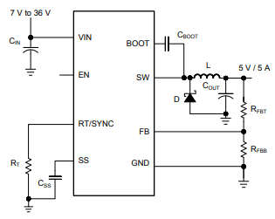

Incógnitas | Resultados |  | Variables diseño
Rt [KΩ] | 18.053629378 |  | fsw [Khz] | 1305
Rfbb [KΩ] | 17.647058824 | (entre 10 y 100 KΩ) | Vout [V] | 5
L_min [µ Hy] | 1.28E-06 |  | Rfbt [KΩ] | 100
∆iL [A] | 2.00 |  | Vin_max [V] | 15
Cout [µF] | 1.38E-05 |  | K_ind | 0.4
Css [nF] | 4.00E-07 |  | I_out [A] | 5
 |  |  | V_us [V] | 0.25
 |  |  | I_OL [A] | 0.5
 |  |  | I_OH [A] | 2
 |  |  | Tss [ms] | 100

